Gomphotheres, p-value
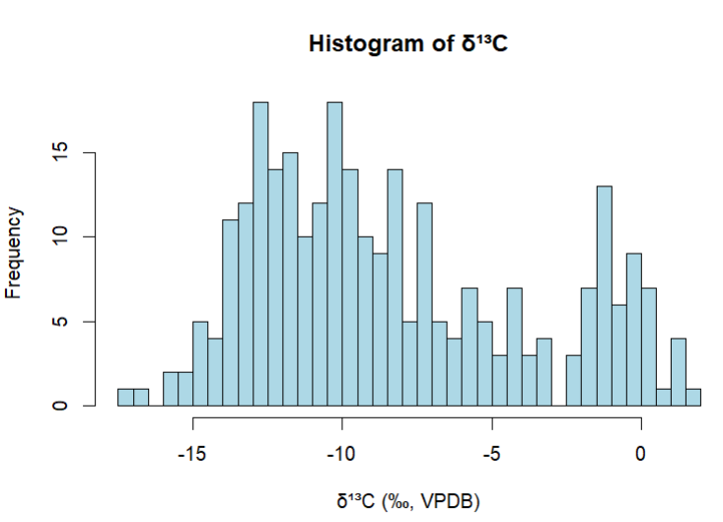
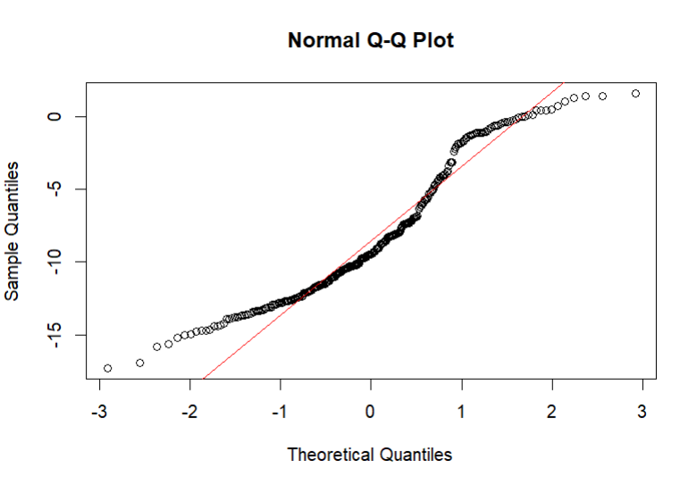
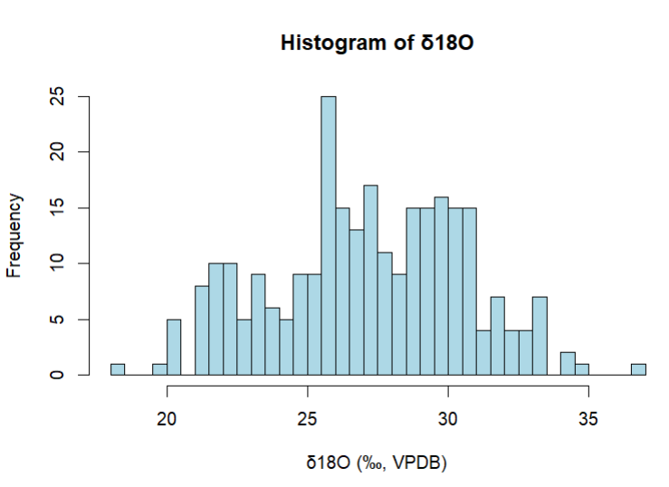
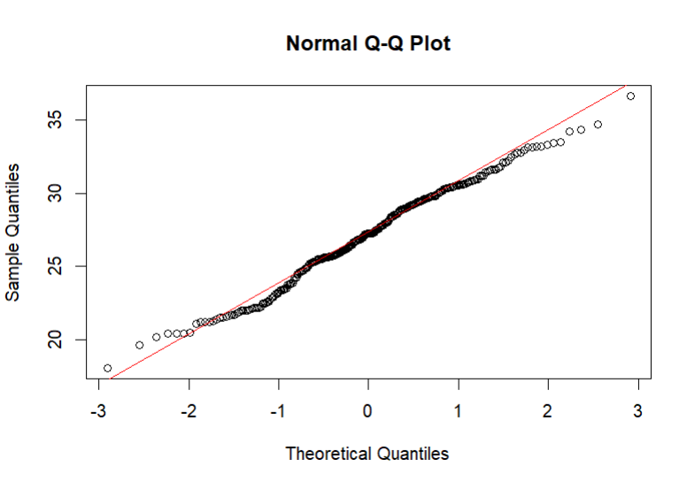
Summary data δ13C |  |  |  |  |  |  |  |  |  |  |  |  | Summary data δ18O
Locality | n | Min | 1st Qu. | Median | Mean | 3rd Qu | Max |  |  |  |  |  | Locality | n | Min | 1st Qu. | Median | Mean | 3rd Qu | Max
Argentina | 43 | -12.11 | -9.48 | -8.25 | -7.93 | -7.10 | -1.05 |  |  |  |  |  | Argentina | 43 | 27.18 | 29.07 | 29.76 | 29.82 | 30.38 | 33.19
Bolivia | 8 | -9.90 | -8.36 | -7.59 | -7.22 | -5.88 | -4.00 |  |  |  |  |  | Bolivia | 8 | 22.86 | 24.52 | 25.69 | 25.23 | 25.96 | 27.3
Brazil | 83 | -17.29 | -7.31 | -2.24 | -4.20 | -0.60 | 1.59 |  |  |  |  |  | Brazil | 79 | 19.64 | 27.39 | 29.3 | 29.08 | 31.05 | 34.7
Ecuador | 16 | -9.71 | -8.76 | -7.10 | -6.75 | -5.71 | -0.78 |  |  |  |  |  | Ecuador | 16 | 21.21 | 22.11 | 22.54 | 24.92 | 25.51 | 36.61
Peru | 4 | -9.21 | -4.66 | -2.49 | -3.83 | -1.66 | -1.11 |  |  |  |  |  | Peru | 4 | 25.17 | 25.81 | 26.24 | 25.3 | 26.79 | 27.78
North Central Chile | 93 | -15.02 | -12.50 | -11.35 | -11.13 | -10.30 | -4.07 |  |  |  |  |  | North Central Chile | 93 | 18.08 | 22.5 | 25.71 | 26.36 | 27.27 | 32.96
South Central Chile | 31 | -15.23 | -13.77 | -13.3 | -13.31 | -12.85 | -11.71 |  |  |  |  |  | South Central Chile | 31 | 23.5 | 25.34 | 25.56 | 25.78 | 26.25 | 28.42
 |  | Summary data δ13C |  |  |  |  |  |  |  |  |  |  |  | Summary data δ18O
 |  | Min | 1st Qu. | Median | Mean | 3rd Qu | Max |  |  |  |  |  |  | Min | 1st Qu. | Median | Mean | 3rd Qu | Max | NA's
 |  | -17.29 | -11.992 | -9.445 | -8.303 | -5.077 | 1.59 |  |  |  |  |  |  | 18.08 | 25.02 | 27.26 | 27.15 | 29.71 | 36.61 | 4

Normal distribution normal |  |  |  |  |  |  |  |  |  |  |  |  | Normal distribution analysis

Asymptotic one-sample Kolmogorov-Smirnov test |  |  |  |  |  |  |  |  |  |  |  |  | Asymptotic one-sample Kolmogorov-Smirnov test
data: data$ẟ13Cbio....VPDB |  |  |  |  |  |  |  |  |  |  |  |  | data: data$ẟ18OCO3....VSMOW
D = 0.10266, p-value = 0.005706 |  |  | p-value < 0.05, the null hypothesis that the data follow a normal distribution is rejected |  |  |  |  |  |  |  |  |  | D = 0.055166, p-value = 0.3748 |  |  | p-value > 0.05, the data follow a normal distribution
alternative hypothesis: two-sided |  |  |  |  |  |  |  |  |  |  |  |  | alternative hypothesis: two-sided

Skewness | 0.5284202 |  |  |  |  |  |  |  |  |  |  |  | Skewness | -0.1068326 |  | If skewness ≠ 0 and kurtosis ≠ 3, there are deviations from normality.
Kurtosis | 2.196494 |  | If skewness ≠ 0 and kurtosis ≠ 3, there are deviations from normality. |  |  |  |  |  |  |  |  |  | Kurtosis | 2.474757

Kruskal-Wallis rank sum test |  |  |  |  |  |  |  |  |  |  |  |  | Levene's Test for Homogeneity of Variance (center = median)
data: d13C by Locality |  |  |  |  |  |  |  |  |  |  |  |  | F(6,267) = 8.1499, p-value = 4.206e-08 |  |  |  |  | The null hypothesis that variances are equal between locations is rejected. We cannot use classical ANOVA because it assumes homogeneity of variances.
Kruskal-Wallis chi-squared = 160.08, df = 6, p-value < 2.2e-16 |  |  | The null hypothesis is rejected, indicating that there are significant differences in δ13C between locations. |  |  |  |  |  |  |  |  |  | Signif. codes: 0 ‘***’ 0.001 ‘**’ 0.01 ‘*’ 0.05 ‘.’ 0.1 ‘ ’ 1

Dunn test con Bonferroni |  |  |  |  |  |  |  | significant comparisons (p < 0.05)
Comparison | Z | P.unadj | P.adj |  |  |  |  | Locality 1 | Locality 2 | p-adj | Significance |  | One-way, ANOVA analysis of means (not assuming equal variances) |  |  |  |  | It is a bilateral test
ARGENTINA - BOLIVIA | -0.53 | 5.96E-01 | 1 |  |  |  |  | Argentina | North Central Chile | 3.76E-05 | Sí (p < 0.05) |  | data: d18OCO3 and Locality
ARGENTINA - BRASIL | -3.07 | 2.13E-03 | 0.04469817 |  |  |  |  | Argentina | South Central Chile | 4.36E-10 | Sí (p < 0.001) |  | F = 52.502, num df = 6, denom df = 29.215, p-value = 2.469e-14 |  |  |  |  | The null hypothesis is rejected, indicating that there are significant differences in δ¹⁸O between locations.
BOLIVIA - BRASIL | -1.01 | 3.14E-01 | 1 |  |  |  |  | Bolivia | South Central Chile | 1.45E-04 | Sí (p < 0.001)
ARGENTINA - ECUADOR | -0.89 | 3.71E-01 | 1 |  |  |  |  | Brasil | North Central Chile | 9.84E-02 | Sí (p < 0.001) |  | Bonferroni
BOLIVIA - ECUADOR | -0.13 | 8.94E-01 | 1 |  |  |  |  | Brasil | South Central Chile | 2.69E-23 | Sí (p < 0.001) |  | Pairwise comparisons using t tests with pooled SD
BRASIL - ECUADOR | 1.15 | 2.48E-01 | 1 |  |  |  |  | Ecuador | North Central Chile | 5.09E-04 | Sí (p < 0.05) |  | data: data$d18OCO3 and data$Locality
ARGENTINA - NORTH CENTRAL CHILE | 4.78 | 1.79E-06 | 3.758268E-05 |  |  |  |  | Ecuador | South Central Chile | 4.70E-08 | Sí (p < 0.001)
BOLIVIA - NORTH CENTRAL CHILE | 2.95 | 3.23E-03 | 0.06780591 |  |  |  |  | North Central Chile | South Central Chile | 1.60E-02 | Sí (p < 0.05) |  | ARGENTINA BOLIVIA BRASIL ECUADOR NORTH CENTRAL CHILE PERÚ
BRASIL - NORTH CENTRAL CHILE | 9.65 | 4.69E-22 | 9.84E-02 |  |  |  |  | Perú | South Central Chile | 6.57E-04 | Sí (p < 0.05) |  | BOLIVIA 0.00059 - - - - -
ECUADOR - NORTH CENTRAL CHILE | 4.22 | 2.42E-05 | 0.0005090603 |  |  |  |  | Argentina | Brasil | 0.04469817 | Sí (p < 0.05) |  | BRASIL 1.00000 0.00525 - - - -
ARGENTINA - PERÚ | -1.21 | 2.26E-01 | 1 |  |  |  |  |  |  |  |  |  | ECUADOR 1.4e-07 1.00000 2.6e-06 - - -
BOLIVIA - PERÚ | -0.70 | 4.83E-01 | 1 |  |  |  |  | non-significant comparisons (p > 0.05) |  |  |  |  | NORTH CENTRAL CHILE 5.0e-15 1.00000 3.0e-15 1.00000 - -
BRASIL - PERÚ | -0.11 | 9.12E-01 | 1 |  |  |  |  | Locality 1 | Locality 2 | p-adj | Significance |  | PERÚ 0.39067 1.00000 1.00000 1.00000 1.00000 -
ECUADOR - PERÚ | -0.66 | 5.06E-01 | 1 |  |  |  |  | Argentina | Bolivia | 1 | No |  | SOUTH CENTRAL CHILE 6.6e-08 1.00000 1.3e-06 1.00000 1.00000 1.00000
NORTH CENTRAL CHILE - PERÚ | -2.97 | 3.02E-03 | 0.06348908 |  |  |  |  | Argentina | Ecuador | 1 | No
ARGENTINA - SOUTH CENTRAL CHILE | 6.70 | 2.08E-11 | 4.36E-10 |  |  |  |  | Bolivia | Brasil | 1 | No |  | P value adjustment method: bonferroni
BOLIVIA - SOUTH CENTRAL CHILE | 4.50 | 6.91E-06 | 0.0001450557 |  |  |  |  | Bolivia | Ecuador | 1 | No
BRASIL - SOUTH CENTRAL CHILE | 10.24 | 1.28E-24 | 2.69E-23 |  |  |  |  | Brasil | Ecuador | 1 | No |  | Significant Comparisons (p < 0.05) |  |  |  |  | Non-significant comparisons (p > 0.05)
ECUADOR - SOUTH CENTRAL CHILE | 5.98 | 2.24E-09 | 4.70E-08 |  |  |  |  | Bolivia | North Central Chile | 0.068 | No |  | Locality 1 | Locality 2 | p-value | sig. |  | Locality 1 | Locality 2 | p-value | sig.
NORTH CENTRAL CHILE - SOUTH CENTRAL CHILE | 3.37 | 7.63E-04 | 0.01602838 |  |  |  |  | North Central Chile | Perú | 1 | No |  | Argentina | Bolivia | 0.00059 | Yes (p < 0.05) |  | Bolivia | Ecuador | 1 | No
PERÚ - SOUTH CENTRAL CHILE | 4.16 | 3.13E-05 | 0.0006566411 |  |  |  |  | Argentina | Perú | 1 | No |  | Argentina | Ecuador | 1.40E-07 | Yes (p < 0.001) |  | Bolivia | North Central Chile | 1 | No
 |  |  |  |  |  |  |  | Bolivia | Perú | 1 | No |  | Argentina | North Central Chile | 5.00E-15 | Yes (p < 0.001) |  | Bolivia | Perú | 1 | No
 |  |  |  |  |  |  |  | Brasil | Perú | 1 | No |  | Argentina | South Central Chile | 6.60E-08 | Yes (p < 0.001) |  | Ecuador | South Central Chile | 1 | No
 |  |  |  |  |  |  |  | Ecuador | Perú | 1 | No |  | Bolivia | Brasil | 0.00525 | Yes (p < 0.01) |  | North Central Chile | South Central Chile | 1 | No
 |  |  |  |  |  |  |  |  |  |  |  |  | Brasil | Ecuador | 2.60E-06 | Yes (p < 0.001) |  | Perú | All other locations | p > 0.05 | No
 |  |  |  |  |  |  |  |  |  |  |  |  | Brasil | North Central Chile | 3.00E-15 | Yes (p < 0.001)
 |  |  |  |  |  |  | Kruskal-Wallis showed significant differences in δ¹³C values ​​between locations (χ²(6) = 160.08, p < 0.001). Dunn's post hoc test with Bonferroni correction identified significant differences between Argentina and North Central Chile (p = 3.76e-05), Argentina and South Central Chile (p = 4.36e-10), Brazil and North Central Chile (p = 9.84e-21), among other comparisons (Table X). However, no significant differences were found between Argentina and Bolivia (p = 1.000) or between Brazil and Ecuador (p = 1.000), among others. |  |  |  |  |  | Brasil | South Central Chile | 1.30E-06 | Yes (p < 0.001)

 |  |  |  |  |  |  |  |  |  |  |  |  | A Welch ANOVA showed a significant effect of site on δ¹⁸O (F(6, 29,215) = 52.502, p < 0.001). Bonferroni-corrected pairwise comparisons showed significant differences in δ¹⁸O values ​​between Argentina and Bolivia (p = 0.00059), Argentina and Ecuador (p = 1.4e-07), and Argentina and North Central Chile (p = 5.0e-15), among others (Table X). However, comparisons between Bolivia and Ecuador (p = 1.000) and North and South Central Chile (p = 1.000) were not statistically significant.

bilateral test

Comparison |  | Z | Bonferroni p-value | Bonferroni Inference |  | Kruskal-Wallis δ13C (‰, V-PDB)
Locality (I) | Locality (II) |  |  |  |  | X2 | df | P-value |  |  |  | ANOVA ẟ18O (‰, V-SMOW)
Argentina | North Central Chile | 4.78 | 3.76E-05 | Very significant |  | 160.08 | 6 | < 2.2e-16 |  |  |  | Mean Square | F Statistic | P-value
Argentina | South Central Chile | 6.7 | 4.36E-10 | Very significant |  |  |  |  |  |  |  | 3753 | 52.5 | 2.47E-14
Bolivia | South Central Chile | 4.5 | 0.00015 | Very significant
Brazil | North Central Chile | 9.65 | 0.1 | Insignificant |  |  |  |  |  |  |  | δ18O Comparison |  | Bonferroni p-value | Bonferroni Inference
Brazil | South Central Chile | 10.24 | 2.69E-23 | Very significant |  |  |  |  |  |  |  | Locality (I) | Locality (II)
Ecuador | North Central Chile | 4.22 | 0.0005 | Very significant |  |  |  |  |  |  |  | Argentina | North Central Chile | 5.00E-15 | Very significant
Ecuador | South Central Chile | 5.98 | 4.70E-08 | Very significant |  |  |  |  |  |  |  | Argentina | South Central Chile | 6.60E-08 | Very significant
North Central Chile | South Central Chile | 3.37 | 0.02 | Slightly significant |  |  |  |  |  |  |  | Bolivia | South Central Chile | 1 | Insignificant
Perú | South Central Chile | 4.16 | 0.0007 | Very significant |  |  |  |  |  |  |  | Brasil | North Central Chile | 3.00E-15 | Very significant
Argentina | Brazil | -3.07 | 0.04 | Slightly significant |  |  |  |  |  |  |  | Brasil | South Central Chile | 1.30E-06 | Very significant
Argentina | Bolivia | -0.53 | 1 | Insignificant |  |  |  |  |  |  |  | Ecuador | North Central Chile | 1 | Insignificant
Argentina | Ecuador | -0.89 | 1 | Insignificant |  |  |  |  |  |  |  | Ecuador | South Central Chile | 1 | Insignificant
Bolivia | Brazil | -1.01 | 1 | Insignificant |  |  |  |  |  |  |  | North Central Chile | South Central Chile | 1 | Insignificant
Bolivia | Ecuador | -0.13 | 1 | Insignificant |  |  |  |  |  |  |  | Perú | South Central Chile | 1 | Insignificant
Brazil | Ecuador | 1.15 | 1 | Insignificant |  |  |  |  |  |  |  | Argentina | Brasil | 1 | Insignificant
Bolivia | North Central Chile | 2.95 | 0.07 | Insignificant |  |  |  |  |  |  |  | Argentina | Bolivia | 0.00059 | Very significant
North Central Chile | Perú | -2.97 | 0.06 | Insignificant |  |  |  |  |  |  |  | Argentina | Ecuador | 1.40E-07 | Very significant
Argentina | Perú | -1.21 | 1 | Insignificant |  |  |  |  |  |  |  | Bolivia | Brasil | 0.00525 | Slightly significant
Bolivia | Perú | -0.7 | 1 | Insignificant |  |  |  |  |  |  |  | Bolivia | Ecuador | 1 | Insignificant
Brazil | Perú | -0.11 | 1 | Insignificant |  |  |  |  |  |  |  | Brasil | Ecuador | 2.60E-06 | Very significant
Ecuador | Perú | -0.66 | 1 | Insignificant |  |  |  |  |  |  |  | Bolivia | North Central Chile | 1 | Insignificant
 |  |  |  |  |  |  |  |  |  |  |  | North Central Chile | Perú | 1 | Insignificant
 |  |  |  |  |  |  |  |  |  |  |  | Argentina | Perú | 0.39067 | Insignificant
 |  |  |  |  |  |  |  |  |  |  |  | Bolivia | Perú | 1 | Insignificant
 |  |  |  |  |  |  |  |  |  |  |  | Brasil | Perú | 1 | Insignificant
 |  |  |  |  |  |  |  |  |  |  |  | Ecuador | Perú | 1 | Insignificant

